Estadísticas
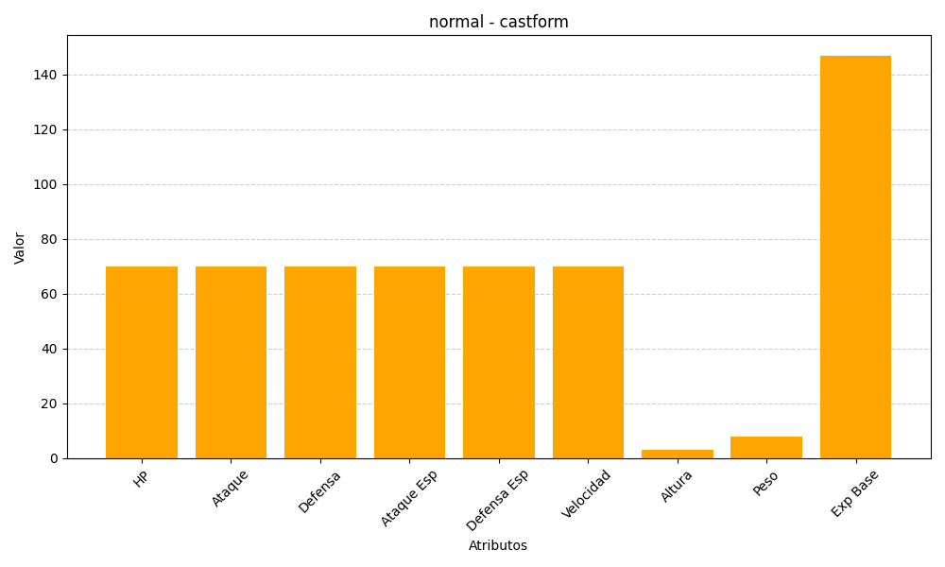
ID | Nombre | Tipo | HP | Ataque | Defensa | Ataque Especial | Defensa Especial | Velocidad | Altura | Peso | Experiencia Base
351 | castform | normal | 70 | 70 | 70 | 70 | 70 | 70 | 3 | 8 | 147

